Sheet1
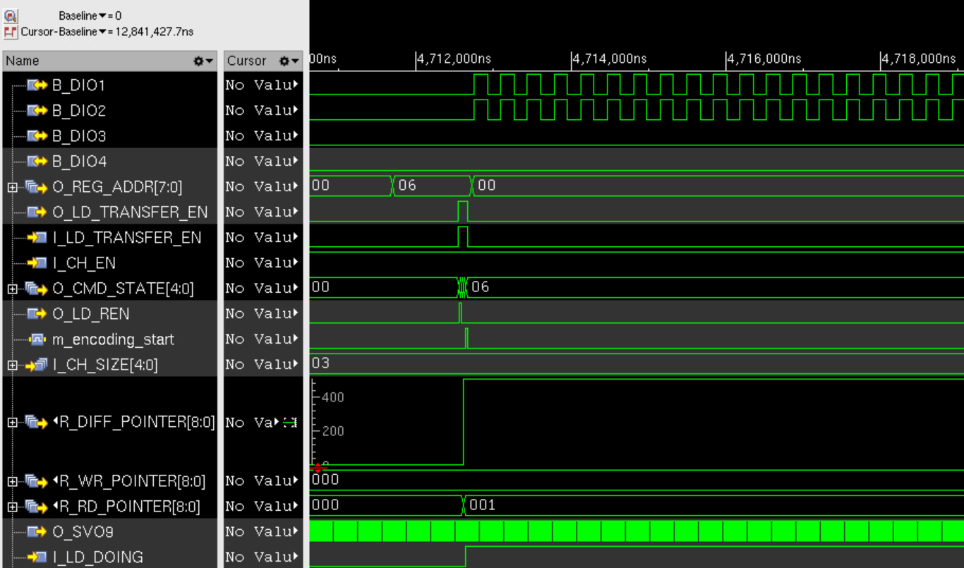
 |  |  |  |  |  | CDC 주의
 | CLK 관련설정 | 연결 block | 0 | 1 | EXT_MCLK (MCLK 인가) | channel out spread | OSC 1 공통 | OSC 2 공통 ( MCLK open )
 | OSC1_SPREAD_EN | FLL1
 | OSC2_SPREAD_EN | FLL2
 | SPREAD1_SPD | FLL1
 | SPREAD2_SPD | FLL2
 | SPRD1_GAIN | FLL1
 | SPRD2_GAIN | FLL2
 | OPT_CLK_SEL | opt_clk | osc2 | mclk | 1 | 0 | x | 0
 | LD_RD_CLK_SEL [11] | LD_buffer - ch_if | opt_clk | osc1 | 1 | 0 | x | 1
 | SERIALIZE_CLK_SEL [3] | ch_if | opt_clk | osc1 | 1 | 0 | x | 1
 | SVO_CLK_SEL | SVO | opt_clk | osc1 | 0 | 1 | x | 0

 | OSC 2 를 꺼내는 법
 |  |  |  |  |  | address | data
1 | SW reset |  |  |  |  | - | -
2 | Serial Hi/Low 를 1:1 로 설정한다 ( 32분주의 경우 16,16 으로 설정 ) |  |  |  |  | 0x1D | 0x1010
3 | Channel 을 켠다 |  |  |  |  | 0x35 | 0x0001
4 | daisy_dev_ch_size 를 >0 으로 설정한다 |  |  |  |  | 0x20 | 0x001F
5 | Block size 를 >0 으로 설정한다 |  |  |  |  | 0x31 | 0x00FF
6 | DIO 의 출력 CLK 을 확인한다 |  |  |  |  | 0x06 | 0x8000
7 | Vsync (>120Hz) 마다 6번을 반복

 | <simulation 예제>

